Sheet1
#packet_type
REQ_LOG_IN | size(int) | type(int) | id(string) | password(string) | uniqueKey(string)
REQ_REGISTER | size(int) | type(int) | id(string) | password(string) | uniqueKey(string)
REQ_HOST_ROOM | size(int) | type(int) | room_name(string) | room_type(int) | id(string) | uniqueKey(string)
REQ_ENTER_ROOM | size(int) | type(int) | room_name(string) | id(string) | uniqueKey(string)

ACCEPT_LOG_IN | size(int) | type(int) | uniqueKey(string)
REJECT_LOG_IN | size(int) | type(int) | uniqueKey(string)
ACCEPT_REGISTER | size(int) | type(int) | uniqueKey(string)
REJECT_REGISTER | size(int) | type(int) | uniqueKey(string)
ALLOW_HOST_ROOM | size(int) | type(int)
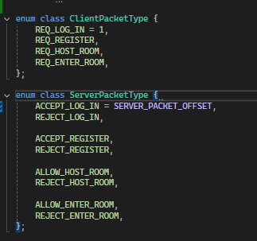
REJECT_HOST_ROOM | size(int) | type(int)
ALLOW_ENTER_ROOM | size(int) | type(int)
REJECT_ENTER_ROOM | size(int) | type(int)

